项目列表
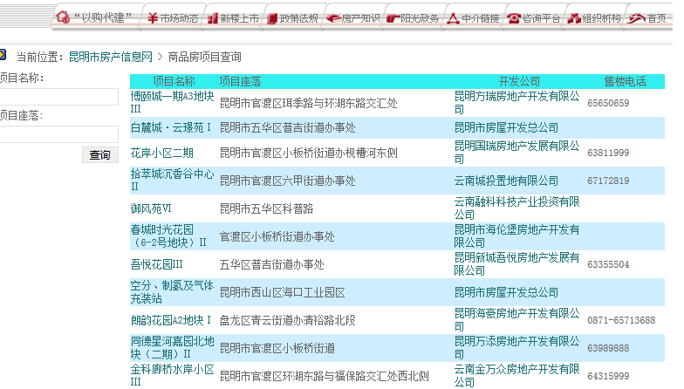
http://www.kmhouse.org/lqt/ProjectIndex2.asp?Page=1
序号 | 项目名称 | 项目座落 | 开发公司 | 售楼电话 | 点击“项目名称”进入幢号表
1 | 博颐城一期A3地块Ⅲ | 昆明市官渡区珥季路与环湖东路交汇处 | 昆明方瑞房地产开发有限公司 | 65650659

楼栋表
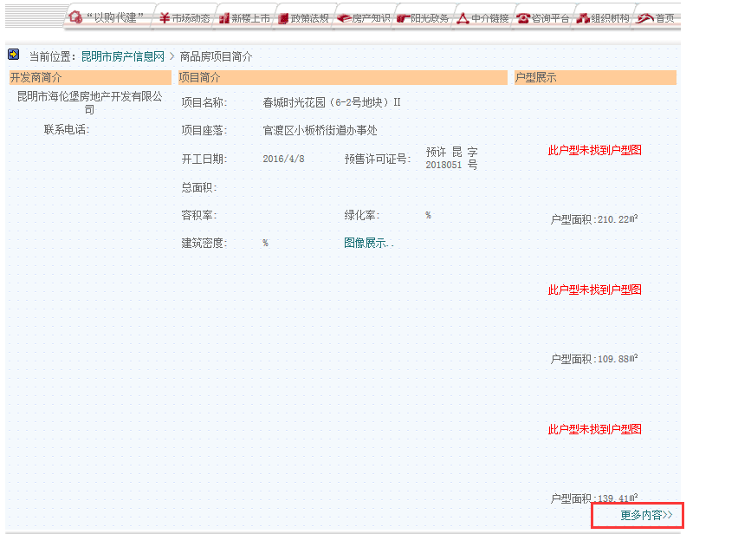
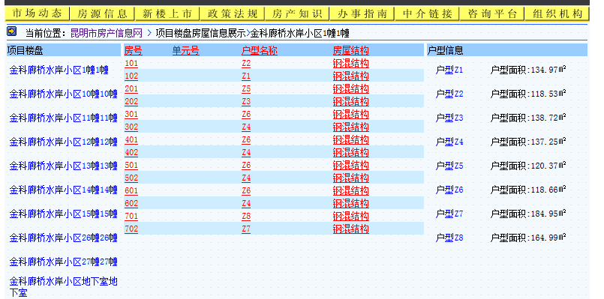
序号 | 项目名称 | 楼栋表 | 房号 | 单元号 | 户型名称 | 更新时间
1 | 金科廊桥水岸小区 | 金科廊桥水岸小区1幢1幢 | 101 |  | Z2 |  | 注：点击左侧不同的幢名称，进入到不同的房号页面；
 | 金科廊桥水岸小区 | 金科廊桥水岸小区1幢1幢 | 102 |  | Z1
 | 金科廊桥水岸小区 | 金科廊桥水岸小区10幢10幢 | 101 |  | Z2
 | 金科廊桥水岸小区 | 金科廊桥水岸小区10幢10幢 | 102 |  | Z1

点击“更多内容”进入楼栋表

